Glorieta Charo (2)
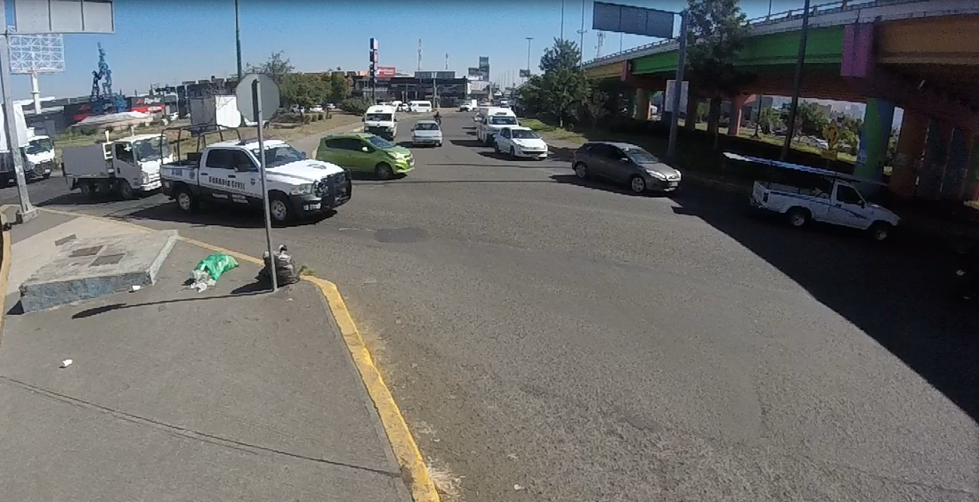

EBS

EBR
SBL
SBS

 | Glorieta CHARO Hacia CENTRO
 | Hora |  | Motocicleta | Ap | Ac | B2 | B3 | C2 | C3 | T2-S1 | T3-S2 | T3-S3 | T2-S1-R2 | SUMA | TOTAL HORA | PEATONES
SBS | 12:00:00 | 12:15:00 | 20 | 59 | 106 | 10 | 2 | 7 | 3 | 4 | 3 | 0 | 0 | 214 | 666 | 5
 | 12:15:00 | 12:30:00 | 22 | 58 | 90 | 9 | 0 | 10 | 4 | 1 | 0 | 3 | 0 | 197 |  | 4
 | 12:30:00 | 22:45:00 | 16 | 59 | 107 | 11 | 1 | 15 | 4 | 1 | 0 | 1 | 0 | 215 |  | 3
 | 12:45:00 | 13:00:00 | 3 | 11 | 22 | 3 | 0 | 0 | 0 | 0 | 0 | 1 | 0 | 40 |  | 3
SBL | 12:00:00 | 12:15:00 | 22 | 80 | 106 | 0 | 0 | 2 | 0 | 1 | 0 | 0 | 0 | 211 | 669 | 5
 | 12:15:00 | 12:30:00 | 26 | 68 | 112 | 0 | 0 | 4 | 0 | 0 | 0 | 0 | 0 | 210 |  | 6
 | 12:30:00 | 22:45:00 | 25 | 66 | 104 | 0 | 0 | 4 | 0 | 0 | 0 | 0 | 0 | 199 |  | 2
 | 12:45:00 | 13:00:00 | 6 | 24 | 18 | 0 | 0 | 1 | 0 | 0 | 0 | 0 | 0 | 49 |  | 3
EBS | 12:00:00 | 12:15:00 | 20 | 80 | 78 | 5 | 0 | 3 | 1 | 0 | 0 | 0 | 0 | 187 | 611 | 18
 | 12:15:00 | 12:30:00 | 22 | 79 | 83 | 3 | 0 | 7 | 2 | 0 | 0 | 0 | 0 | 196 |  | 11
 | 12:30:00 | 22:45:00 | 18 | 86 | 82 | 5 | 0 | 2 | 0 | 0 | 0 | 0 | 0 | 193 |  | 12
 | 12:45:00 | 13:00:00 | 9 | 10 | 11 | 2 | 0 | 2 | 1 | 0 | 0 | 0 | 0 | 35 |  | 14
EBR | 12:00:00 | 12:15:00 | 8 | 41 | 34 | 0 | 0 | 2 | 2 | 3 | 0 | 0 | 0 | 90 | 329 | 4
 | 12:15:00 | 12:30:00 | 9 | 40 | 54 | 4 | 0 | 8 | 2 | 1 | 0 | 0 | 0 | 118 |  | 8
 | 12:30:00 | 22:45:00 | 5 | 31 | 58 | 1 | 0 | 5 | 1 | 0 | 1 | 0 | 0 | 102 |  | 3
 | 12:45:00 | 13:00:00 | 3 | 7 | 9 | 0 | 0 | 0 | 0 | 0 | 0 | 0 | 0 | 19 |  | 9
 | Suma |  | 234 | 799 | 1074 | 53 | 3 | 72 | 20 | 11 | 4 | 5 | 0 | 2275 | 2275 | 110
 | Porcentaje |  | 41% | 140% | 189% | 9% | 1% | 13% | 4% | 2% | 1% | 1% | 0% | 400% | 400%
 |  |  |  |  |  |  |  |  |  |  |  | Tránsito por hora |  |  | 569
 |  |  |  |  |  |  |  |  |  |  |  | Tránsito por dia |  |  | 6825

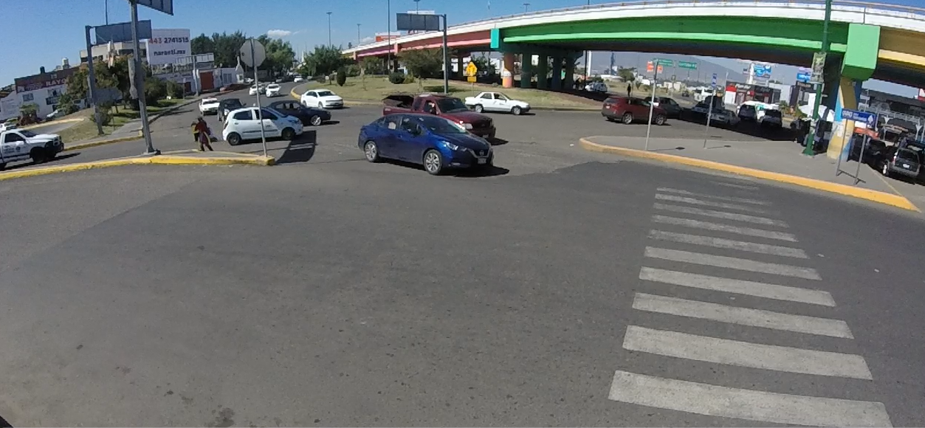
NBL

NBS

EBS

EBR

 | Glorieta CHARO Hacia HOSPITALES
 | Hora |  | Motocicleta | Ap | Ac | B2 | B3 | C2 | C3 | T2-S1 | T3-S2 | T3-S3 | T2-S1-R2 | SUMA | TOTAL HORA | PEATONES
NBS | 12:00:00 | 12:15:00 |  |  |  |  |  |  |  |  |  |  |  | 0 | 0
 | 12:15:00 | 12:30:00 |  |  |  |  |  |  |  |  |  |  |  | 0
 | 12:30:00 | 22:45:00 |  |  |  |  |  |  |  |  |  |  |  | 0
 | 12:45:00 | 13:00:00 |  |  |  |  |  |  |  |  |  |  |  | 0
NBL | 12:00:00 | 12:15:00 |  |  |  |  |  |  |  |  |  |  |  | 0 | 0
 | 12:15:00 | 12:30:00 |  |  |  |  |  |  |  |  |  |  |  | 0
 | 12:30:00 | 22:45:00 |  |  |  |  |  |  |  |  |  |  |  | 0
 | 12:45:00 | 13:00:00 |  |  |  |  |  |  |  |  |  |  |  | 0
EBS | 12:00:00 | 12:15:00 |  |  |  |  |  |  |  |  |  |  |  | 0 | 0
 | 12:15:00 | 12:30:00 |  |  |  |  |  |  |  |  |  |  |  | 0
 | 12:30:00 | 22:45:00 |  |  |  |  |  |  |  |  |  |  |  | 0
 | 12:45:00 | 13:00:00 |  |  |  |  |  |  |  |  |  |  |  | 0
EBR | 12:00:00 | 12:15:00 |  |  |  |  |  |  |  |  |  |  |  | 0 | 0
 | 12:15:00 | 12:30:00 |  |  |  |  |  |  |  |  |  |  |  | 0
 | 12:30:00 | 22:45:00 |  |  |  |  |  |  |  |  |  |  |  | 0
 | 12:45:00 | 13:00:00 |  |  |  |  |  |  |  |  |  |  |  | 0
 | Suma |  | 0 | 0 | 0 | 0 | 0 | 0 | 0 | 0 | 0 | 0 | 0 | 0 | 0 | 0
 | Porcentaje |  | #DIV/0! | #DIV/0! | #DIV/0! | #DIV/0! | #DIV/0! | #DIV/0! | #DIV/0! | #DIV/0! | #DIV/0! | #DIV/0! | #DIV/0! | #DIV/0! | #DIV/0!
 |  |  |  |  |  |  |  |  |  |  |  | Tránsito por hora |  |  | 0
 |  |  |  |  |  |  |  |  |  |  |  | Tránsito por dia |  |  | 0

Glorieta Charo
EBS

EBR
SBL
SBS

 | Glorieta CHARO Hacia CENTRO
 | Hora |  | Motocicleta | Ap | Ac | B2 | B3 | C2 | C3 | T2-S1 | T3-S2 | T3-S3 | T2-S1-R2 | SUMA | TOTAL HORA | PEATONES
SBS | 12:00:00 | 12:15:00 |  |  |  |  |  |  |  |  |  |  |  | 0 | 0
 | 12:15:00 | 12:30:00 |  |  |  |  |  |  |  |  |  |  |  | 0
 | 12:30:00 | 22:45:00 |  |  |  |  |  |  |  |  |  |  |  | 0
 | 12:45:00 | 13:00:00 |  |  |  |  |  |  |  |  |  |  |  | 0
SBL | 12:00:00 | 12:15:00 |  |  |  |  |  |  |  |  |  |  |  | 0 | 0
 | 12:15:00 | 12:30:00 |  |  |  |  |  |  |  |  |  |  |  | 0
 | 12:30:00 | 22:45:00 |  |  |  |  |  |  |  |  |  |  |  | 0
 | 12:45:00 | 13:00:00 |  |  |  |  |  |  |  |  |  |  |  | 0
EBS | 12:00:00 | 12:15:00 |  |  |  |  |  |  |  |  |  |  |  | 0 | 0
 | 12:15:00 | 12:30:00 |  |  |  |  |  |  |  |  |  |  |  | 0
 | 12:30:00 | 22:45:00 |  |  |  |  |  |  |  |  |  |  |  | 0
 | 12:45:00 | 13:00:00 |  |  |  |  |  |  |  |  |  |  |  | 0
EBR | 12:00:00 | 12:15:00 |  |  |  |  |  |  |  |  |  |  |  | 0 | 0
 | 12:15:00 | 12:30:00 |  |  |  |  |  |  |  |  |  |  |  | 0
 | 12:30:00 | 22:45:00 |  |  |  |  |  |  |  |  |  |  |  | 0
 | 12:45:00 | 13:00:00 |  |  |  |  |  |  |  |  |  |  |  | 0
 | Suma |  | 0 | 0 | 0 | 0 | 0 | 0 | 0 | 0 | 0 | 0 | 0 | 0 | 0 | 0
 | Porcentaje |  | #DIV/0! | #DIV/0! | #DIV/0! | #DIV/0! | #DIV/0! | #DIV/0! | #DIV/0! | #DIV/0! | #DIV/0! | #DIV/0! | #DIV/0! | #DIV/0! | #DIV/0!
 |  |  |  |  |  |  |  |  |  |  |  | Tránsito por hora |  |  | 0
 |  |  |  |  |  |  |  |  |  |  |  | Tránsito por dia |  |  | 0

NBL

NBS

EBS

EBR

 | Glorieta CHARO Hacia HOSPITALES
 | Hora |  | Motocicleta | Ap | Ac | B2 | B3 | C2 | C3 | T2-S1 | T3-S2 | T3-S3 | T2-S1-R2 | SUMA | TOTAL HORA | PEATONES
NBS | 12:00:00 | 12:15:00 |  |  |  |  |  |  |  |  |  |  |  | 0 | 0
 | 12:15:00 | 12:30:00 |  |  |  |  |  |  |  |  |  |  |  | 0
 | 12:30:00 | 22:45:00 |  |  |  |  |  |  |  |  |  |  |  | 0
 | 12:45:00 | 13:00:00 |  |  |  |  |  |  |  |  |  |  |  | 0
NBL | 12:00:00 | 12:15:00 |  |  |  |  |  |  |  |  |  |  |  | 0 | 0
 | 12:15:00 | 12:30:00 |  |  |  |  |  |  |  |  |  |  |  | 0
 | 12:30:00 | 22:45:00 |  |  |  |  |  |  |  |  |  |  |  | 0
 | 12:45:00 | 13:00:00 |  |  |  |  |  |  |  |  |  |  |  | 0
EBS | 12:00:00 | 12:15:00 |  |  |  |  |  |  |  |  |  |  |  | 0 | 0
 | 12:15:00 | 12:30:00 |  |  |  |  |  |  |  |  |  |  |  | 0
 | 12:30:00 | 22:45:00 |  |  |  |  |  |  |  |  |  |  |  | 0
 | 12:45:00 | 13:00:00 |  |  |  |  |  |  |  |  |  |  |  | 0
EBR | 12:00:00 | 12:15:00 |  |  |  |  |  |  |  |  |  |  |  | 0 | 0
 | 12:15:00 | 12:30:00 |  |  |  |  |  |  |  |  |  |  |  | 0
 | 12:30:00 | 22:45:00 |  |  |  |  |  |  |  |  |  |  |  | 0
 | 12:45:00 | 13:00:00 |  |  |  |  |  |  |  |  |  |  |  | 0
 | Suma |  | 0 | 0 | 0 | 0 | 0 | 0 | 0 | 0 | 0 | 0 | 0 | 0 | 0 | 0
 | Porcentaje |  | #DIV/0! | #DIV/0! | #DIV/0! | #DIV/0! | #DIV/0! | #DIV/0! | #DIV/0! | #DIV/0! | #DIV/0! | #DIV/0! | #DIV/0! | #DIV/0! | #DIV/0!
 |  |  |  |  |  |  |  |  |  |  |  | Tránsito por hora |  |  | 0
 |  |  |  |  |  |  |  |  |  |  |  | Tránsito por dia |  |  | 0

